Sheet1
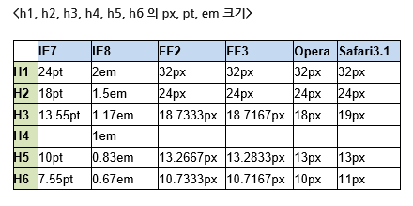
 | 기존ｆｏｎｔ | 변경ｆｏｎｔ | ｓｉｚｅ（ｐｘ） | ｌｉｎｅ－ｈｅｉｇｈｔ | ｈｔｍｌ．Ｃｌａｓｓ
1 | YDVYGOStd12 | 나눔고딕볼드 | 14 |  | Ｇ－Ｂ－１４
2 | YDVYGOStd13 |  | 16 |  | Ｇ－Ｂ－１６
3 | YDVYGOStd14 |  | 12 |  | Ｇ－Ｂ－１２
4 | GodoM |  | 34 |  | Ｇ－Ｂ－３４
5 | HeummBombi152 |  | 15 |  | Ｇ－Ｂ－１５
6 | RixBGB |  | 16 |  | Ｇ－Ｂ－１６
7 | YDVYGOStd11
8 | DINPro-Bold
9 | DIN-Medium
10 | DIN-Bold
11 | Futura-Medium
12 | AldogySemiBold
13 | YDVYGO12 | 나눔고딕 | 12 |  | Ｇ－１２
14 | YDVYGO13 |  | 24 |  | Ｇ－２４
15 | RixDictationPB ４０ |  | 40 |  | Ｇ－４０
16 | RixSquirrelPL |  | 12 |  | Ｇ－１２
17 | YDVYGOStd15
18 | Baskerville
19 | RixDictationM
20 | YDVYMjO12 | 나눔명조 | 14 |  | Ｍ－１４
21 | YDVYMjOStd13 |  | 15 |  | Ｍ－１５
22 | RixSMjPL |  | 15 |  | Ｍ－１５
23 | HeummSimple142 | 나눔펜 | 20 |  | Ｐ－２０
24 | RixSquirrelM |  | 24 |  | Ｐ－２４
25 | RixSquirrelPB |  | 20 |  | Ｐ－２０
26 | RixDictationPB ２６ |  | 26 |  | Ｐ－２６
27 | YDVYGOStd24 | 나눔스퀘어ｅｘ 볼드 | 20 |  | Ｓ－２０
28 | HeummPerfume162 | kopub바탕체 볼드 | 45 |  | Ｋ－Ｂ－４５
29 | AppleGothic
30 | RixHeadPB
31 | YDVYGO14 | 이미지화 | 14
32 | Garamond | 이미지화
33 | HUFace162 | 이미지화

